2
Historia de usuario |  | Prioridad
Como usuario de la plataforma con necesidad de comunicar dudas o inquietudes, requiero de un medio de comunicación con los administradores y así saber que existe quien me apoye a resolver mis dudas. |  | 3

 |  | Puntos | 5
Mockup |  | Tiempo | 30
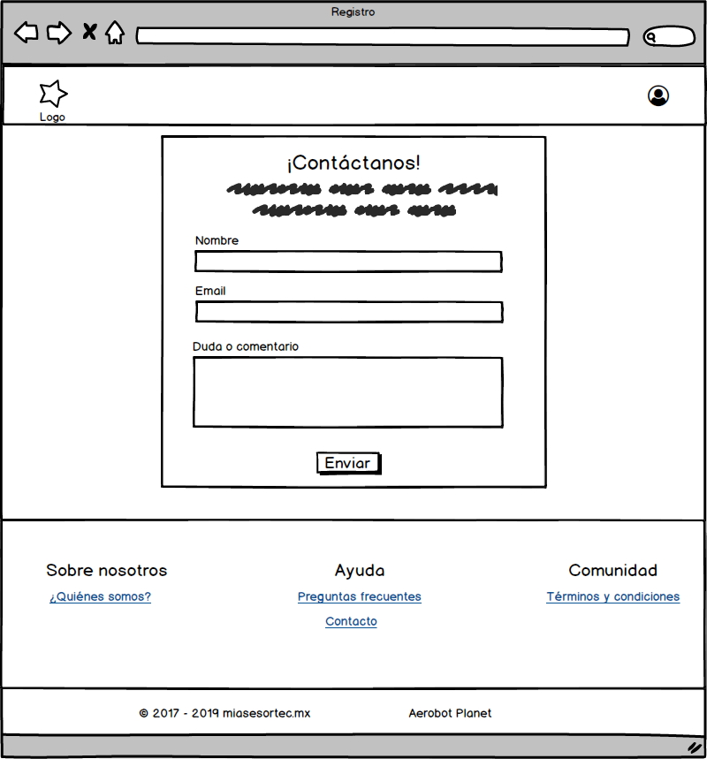

Pruebas

Nombre
Longitud (2-127 caracteres)
Input | Output
Longitud = 1 | No válido
Longitud = 2 | OK
Longitud = 127 | OK
Longitud = 128 | No válido

Existencia (campo obligatorio)
Input | Output
Vacío | Favor de rellenar todos los campos

Caractéres (alafabéticos del idioma español)

Email
Longitud (3 - 320 caracteres)
Input | Output
Longitud = 2 | No válido
Longitud = 3 | OK
Longitud = 320 | OK
Longitud = 321 | No válido

Existencia (campo obligatorio)
Input | Output
Vacío | Favor de rellenar todos los campos

Orden (correo@dominio)
Input | Output
correo@dominio | OK
@correo_dominio | No válido
correo_dominio@ | No válido
correo_dominio | No válido

Duda a comentario
Longitud (3-240 caracteres)
Input | Output
Longitud = 2 | No válido
Longitud = 3 | OK
Longitud = 240 | OK
Longitud = 241 | No válido

Existencia (campo obligatorio)
Input | Output
Vacío | Favor de rellenar todos los campos

3
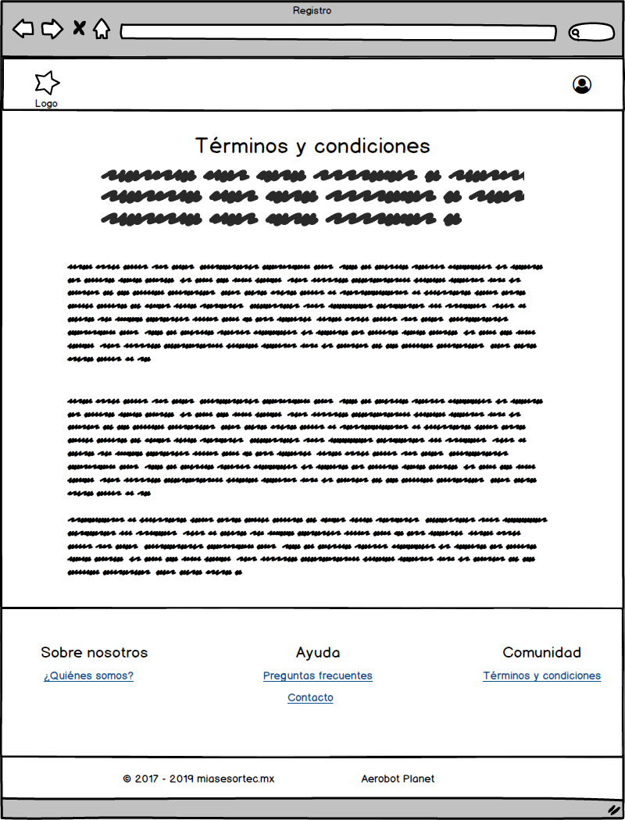
Historia de usuario | Prioridad
Como dueño del producto con necesidad de exponer los términos y condiciones bajo los que se rige la comunidad, requiero un espacio para publicar el contendio de estos y así evitar problemas y malentendidos dentro de la plataforma | 2

 | Puntos | 3
Mockup | Tiempo | 18

4
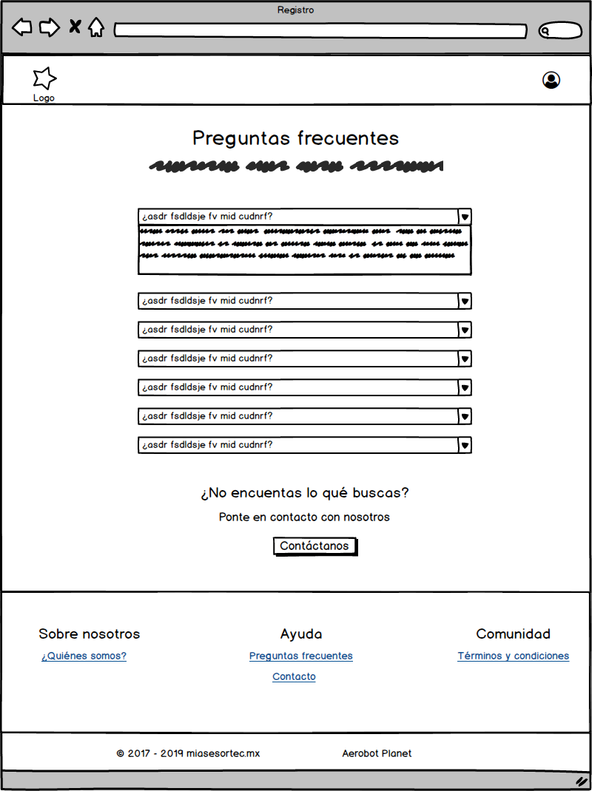
Historia de usuario | Prioridad
Como dueño del producto con necesidad de resolver dudas de los usuarios sobre el uso de la plataforma, requiero de un espacio para publicar respuestas a preguntas frecuentes y así ahorrar recursos en responder preguntas repetitivas | 2

 | Puntos | 3
Mockup | Tiempo | 18

5
Historia de usuario | Prioridad
Como dueño del producto con necesidad de mostrar datos generales sobre la empresa, requiero de un espacio para subir información sobre nosotros de forma que los usuarios sepan quién está detras del producto. | 2

Mockup | Puntos | 3
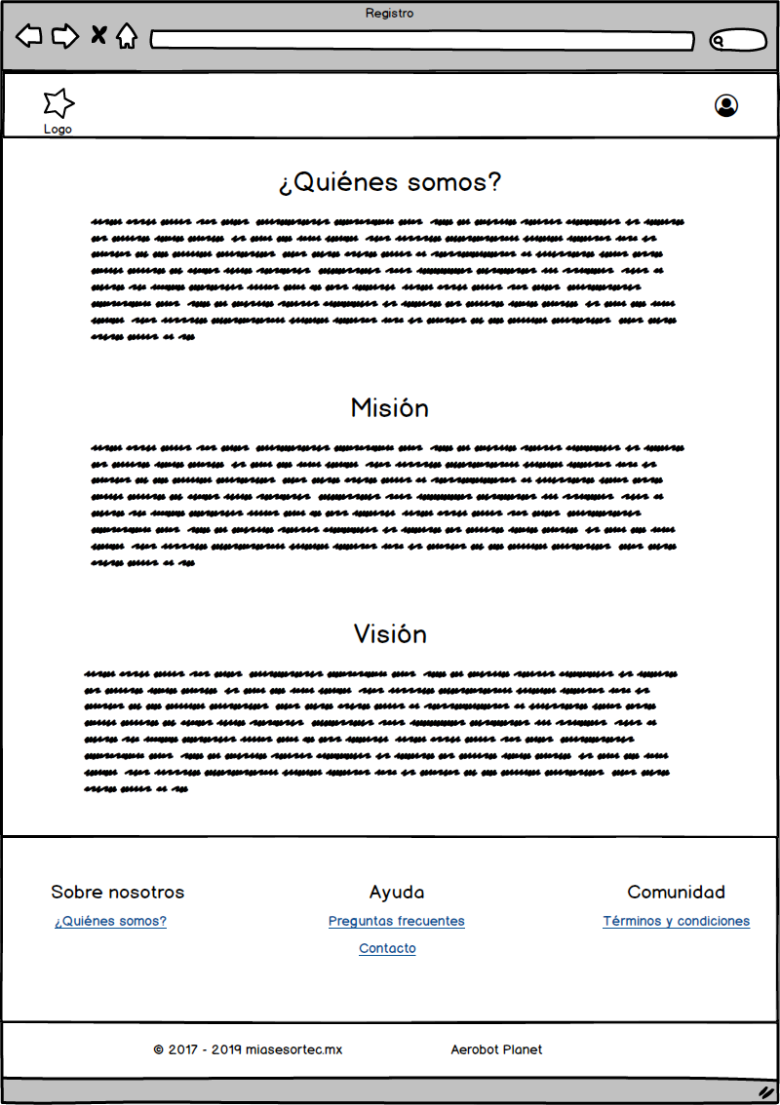 | Tiempo | 18

7
Historia de usuario |  | Prioridad
Como asesor con necesidad de registrarme en la plataforma, requiero de un sistema de registro que me permita formar parte de la comunidad y tener acceso a su contenido |  | 5

 |  | Puntos | 8
 |  | Tiempo | 48
Mockup
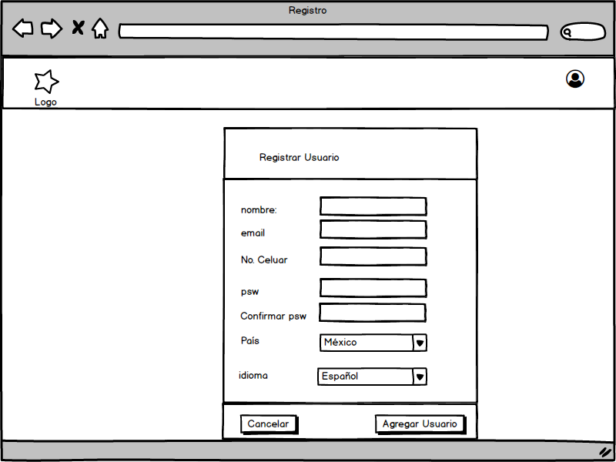 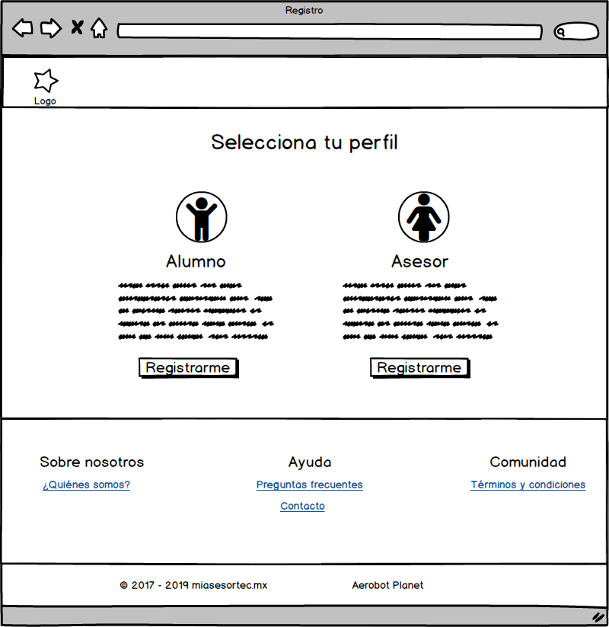

Pruebas

Nombre
Longitud (2-127 caracteres)
Input | Output
Longitud = 1 | No válido
Longitud = 2 | OK
Longitud = 127 | OK
Longitud = 128 | No válido

Existencia (campo obligatorio)
Input | Output
Vacío | Favor de rellenar todos los campos

Caractéres (alafabéticos del idioma español)

Número de celular
Longitud (10 dígitos)
Input | Output
Longitud = 9 | No válido
Longitud = 10 | OK
Longitud = 11 | No válido

Existencia (campo obligatorio)
Input | Output
Vacío | Favor de rellenar todos los campos

Caractéres (0-9)

Email
Longitud (3 - 320 caracteres)
Input | Output
Longitud = 2 | No válido
Longitud = 3 | OK
Longitud = 320 | OK
Longitud = 321 | No válido

Existencia (campo obligatorio)
Input | Output
Vacío | Favor de rellenar todos los campos

Orden (correo@dominio)
Input | Output
correo@dominio | OK
@correo_dominio | No válido
correo_dominio@ | No válido
correo_dominio | No válido

Contraseña
Longitud (7-14 caracteres)
Input | Output
Longitud = 6 | No válido
Longitud = 7 | OK
Longitud = 14 | OK
Longitud = 15 | No válido

Existencia (campo obligatorio)
Input | Output
Vacío | Favor de rellenar todos los campos

8
Historia de usuario |  | Prioridad
Como usuario registrado con necesidad de ingresar a la plataforma, requiero poder iniciar sesión con mi cuenta, para así tener acceso a la información y funciones disponibles en mi cuenta. |  | 5

 |  | Puntos | 8
Mockup |  | Tiempo | 48
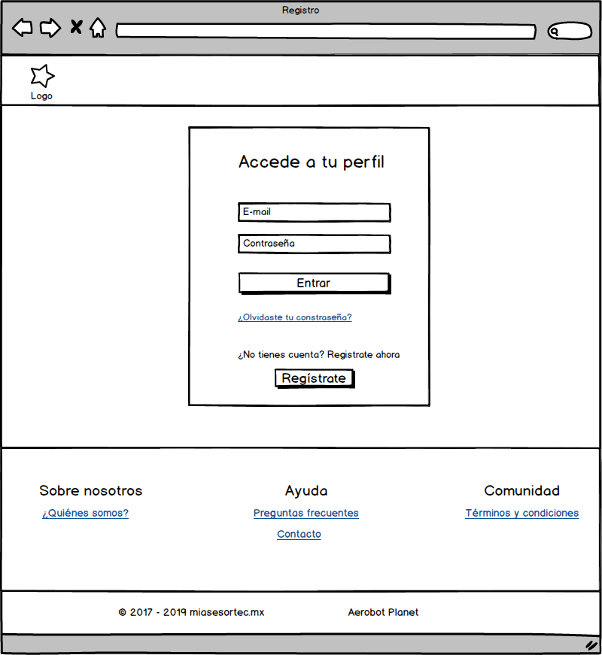

Pruebas

Email
Longitud (3 - 320 caracteres)
Input | Output
Longitud = 2 | No válido
Longitud = 3 | OK
Longitud = 320 | OK
Longitud = 321 | No válido

Existencia (campo obligatorio)
Input | Output
Vacío | Favor de rellenar todos los campos

Orden (correo@dominio)
Input | Output
correo@dominio | OK
@correo_dominio | No válido
correo_dominio@ | No válido
correo_dominio | No válido

Contraseña
Longitud (7-14 caracteres)
Input | Output
Longitud = 6 | No válido
Longitud = 7 | OK
Longitud = 14 | OK
Longitud = 15 | No válido

Existencia (campo obligatorio)
Input | Output
Vacío | Favor de rellenar todos los campos

1-A
Historia de usuario |  |  | Prioridad
Como asesor con la necesidad de visualizar mis asesorias, requiero de un sistema de visualizacion que me permita ver las asesorías pasadas y futuras de forma resumida. |  |  | 4

 |  |  | Puntos | 5
Mockup |  |  | Tiempo | 30
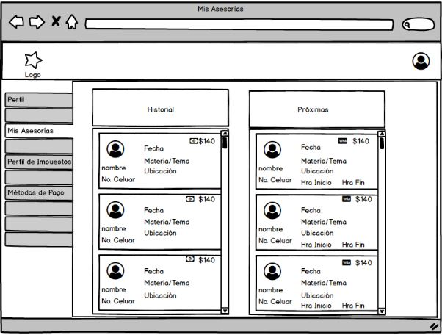

Pruebas

Nombre

 | Formato
 | String

 | Existencia
 | Campo Obligatorio

 | Orden
 | No Requiere Orden Específico

 | Longitud Visualizada (0-10)
 | Input | Output
 | Longitud <= 1 | Invalido (debido a que no deberían de existir nombres menores o iguales a 1)
 | 5 < Longitud <= 10 | Valido
 | Longitud > 10 | Se mostrarán puntos suspensivos, indicando que el nombre es más largo

No. Celular

 | Formato
 | Entero

 | Existencia
 | Campo Obligatorio

 | Orden
 | No Requiere Orden Específico

 | Longitud Visualizada (0-10)
 | Input | Output
 | Longitud ≠ 10 | Invalido
 | Longitud = 10 | Valido

Fecha

 | Formato
 | Date

 | Existencia
 | Campo Obligatorio

 | Orden
 | DD/MM/YYYY

 | Longitud Visualizada (0-10)
 | Input | Output
 | Longitud ≠ 10 | Invalido
 | Longitud = 10 | Valido

Tema(s)

 | Formato
 | String

 | Existencia
 | Campo Obligatorio

 | Orden
 | En caso de ser muchos temas, estos se separarán por comas (,)

 | Longitud Visualizada (3-100)
 | Input | Output
 | Longitud < 3 | Al menos debe existir un tema
 | 3 <= Longitud <= 100 | Válido
 | Longitud > 100 | Se mostrarán puntos suspensivos

Ubicación

 | Formato
 | String

 | Existencia
 | Campo Obligatorio

 | Orden
 | No Requiere Orden Específico

 | Longitud Visualizada (5 - 50)
 | Input | Output
 | Longitud <= 5 | Invalido
 | Longitud > 5 | Valida
 | Longitud > 50 | Se mostrarán puntos suspensivos, indicando que la ubicación es más larga

Hora Inicio / Hora Fin

 | Formato
 | Time - formato 24 horas

 | Existencia
 | Campo Obligatorio

 | Orden
 | HH:MM

 | Longitud Visualizada (0-10)
 | Input | Output
 | Longitud ≠ 5 | Invalido
 | Longitud = 5 | Valido

Monto $

 | Formato
 | float

 | Existencia
 | Campo Obligatorio

 | Orden
 | $x0.0x float

 | Longitud Visualizada (0-10)
 | Input | Output
 | Longitud = 0 | Invalido
 | 2 <= Longitud <= 6 | Valido

Forma de Pago

 | Formato
 | (En esta vista resumida) Se solicitará la forma de pago registrada en la base de datos y se mostrará una imagen de esta forma de pago

 | Existencia
 | Campo Obligatorio

 | Orden
 | Se mostrara del lado derecho del Monto$

 | Longitud Visualizada (0-10)
 | Input | Output
 | Longitud ≠ 1 | Invalido
 | Longitud = 1 | Valido

2-A
Historia de usuario |  |  | Prioridad
Como asesor con la necesidad de visualizar los detalles de cada asesoria, requiero de un sistema de visualizacion que me permita ver la informacón detallada de cada asesoría pasada o futura. |  |  | 3

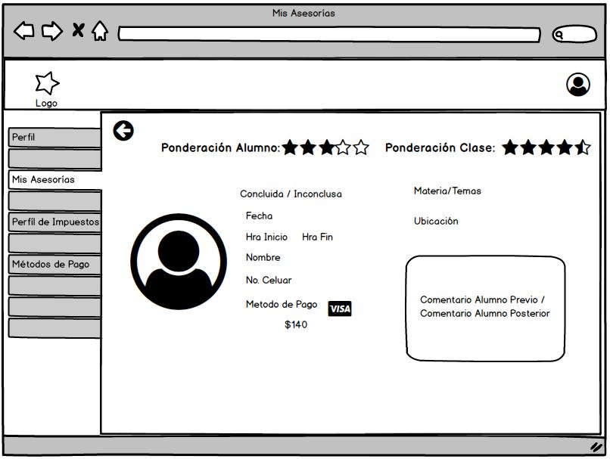
 |  |  | Puntos | 3
Mockup |  |  | Tiempo | 18

 |  |  | ADD Botón "Contactar profesor de nuevo"

Pruebas

Nombre

 | Formato
 | String

 | Existencia
 | Campo Obligatorio

 | Orden
 | No Requiere Orden Específico

 | Longitud Visualizada (0-20)
 | Input | Output
 | Longitud <= 1 | Invalido (debido a que no deberían de existir nombres menores o iguales a 1)
 | 1 < Longitud <= 20 | Valido
 | 20 < Longitud < 50 | Se mostrarán puntos suspensivos, indicando que el nombre es más largo
 | Longitud > 50 | Cortará el nombre

No. Celular

 | Formato
 | Entero

 | Existencia
 | Campo Obligatorio

 | Orden
 | No Requiere Orden Específico

 | Longitud Visualizada (0-10)
 | Input | Output
 | Longitud ≠ 10 | Invalido
 | Longitud = 10 | Valido

Fecha

 | Formato
 | Date

 | Existencia
 | Campo Obligatorio

 | Orden
 | DD/MM/YYYY

 | Longitud Visualizada (0-10)
 | Input | Output
 | Longitud ≠ 10 | Invalido
 | Longitud = 10 | Valido

Tema(s)

 | Formato
 | String

 | Existencia
 | Campo Obligatorio

 | Orden
 | En caso de ser muchos temas, estos se separarán por comas (,)

 | Longitud Visualizada (1-100)
 | Input | Output
 | Longitud < 4 | Invalido
 | 4 <= Longitud <= 50 | Valido
 | 50 <= Longitud <= 100 | Válido. Se mostrarán puntos suspensivos

Ubicación

 | Formato
 | String

 | Existencia
 | Campo Obligatorio

 | Orden
 | No Requiere Orden Específico

 | Longitud Visualizada (0-10)
 | Input | Output
 | Longitud < 5 | Invalido
 | 5 <= Longitud <= 50 | Valida
 | 50 < Longitud <= 100 | Se mostrarán puntos suspensivos, indicando que la ubicación es más larga

Hora Inicio / Hora Fin

 | Formato
 | Time - formato 24 horas

 | Existencia
 | Campo Obligatorio

 | Orden
 | HH:MM

 | Longitud Visualizada (0-10)
 | Input | Output
 | Longitud ≠ 5 | Invalido
 | Longitud = 5 | Valido

Monto $

 | Formato
 | float

 | Existencia
 | Campo Obligatorio

 | Orden
 | $ float

 | Longitud Visualizada (0-10)
 | Input | Output
 | Longitud = 0 | Invalido
 | 1 <= Longitud <= 5 | Valido

Forma de Pago

 | Formato
 | (En esta vista resumida) Se solicitará la forma de pago registrada en la base de datos y se mostrará una imagen de esta forma de pago

 | Existencia
 | Campo Obligatorio

 | Orden
 | Se mostrara del lado derecho del Monto$

 | Longitud Visualizada (0-10)
 | Input | Output
 | Longitud ≠ 1 | Invalido
 | Longitud = 1 | Valido

Comentario Alumno

 | Formato
 | String

 | Existencia
 | Campo Obligatorio

 | Orden
 | No Requiere Orden especifico

 | Longitud Visualizada (0-10)
 | Input | Output
 | Longitud > 255 | Invalido
 | 0 <= Longitud <= 255 | Valido

 | Comentario
 | El alumno podrá dejar un comentario al momento de solicitar la asesoría y también posterior a la asesoría

Ponderación Alumno / Clase

 | Formato
 | Imagen de Estrellas - En la Base de Datos -> entero: int

 | Existencia
 | Campo Obligatorio

 | Orden
 | No Requiere Orden especifico

 | Longitud Visualizada (0-10)
 | Input | Output
 | Longitud > 5 | Invalido
 | Longitud <= 5 | Valido

3-A
Historia de usuario |  |  | Prioridad
Como asesor con la necesidad de de administrar los métodos de cobro, requiero de un sistema de que me permita agregar, visualizar, modificar y eliminar difetentes métodos de pagos con el fin de tener control total de mis ingresos en el sistema |  |  | 3

 |  |  | Puntos | 20
Mockup |  |  | Tiempo | 120
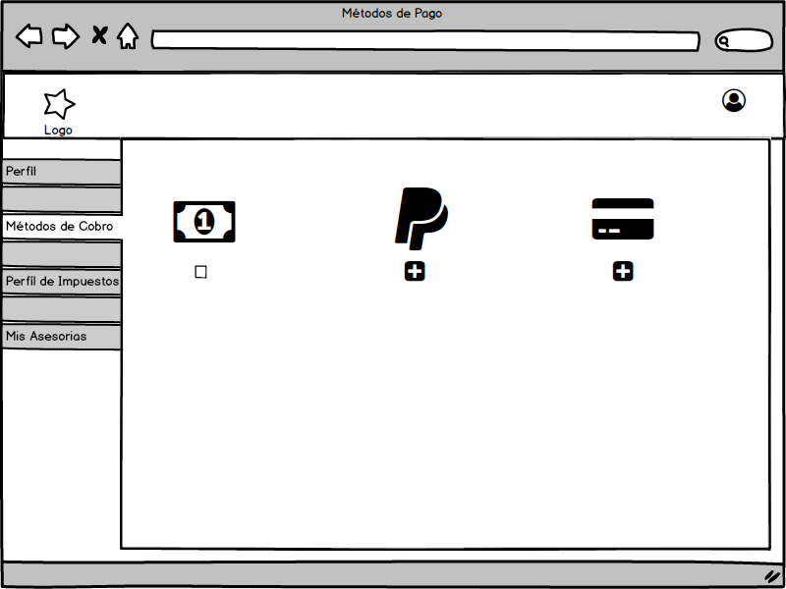 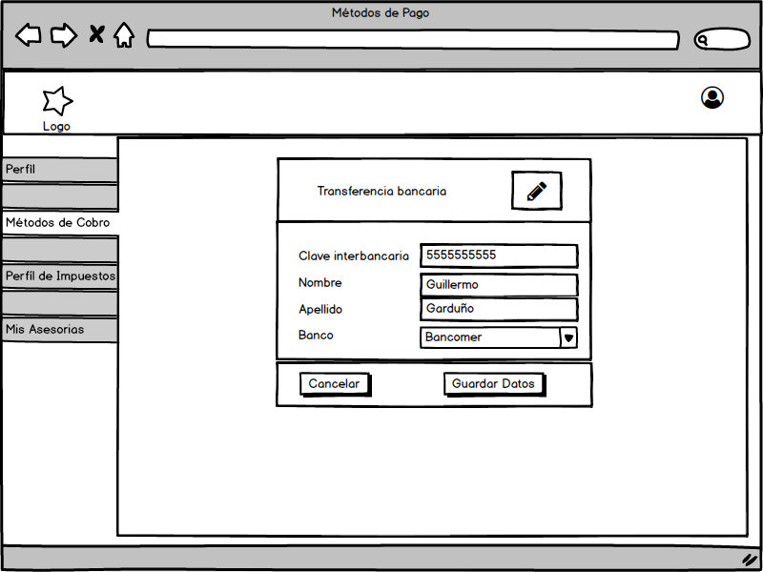 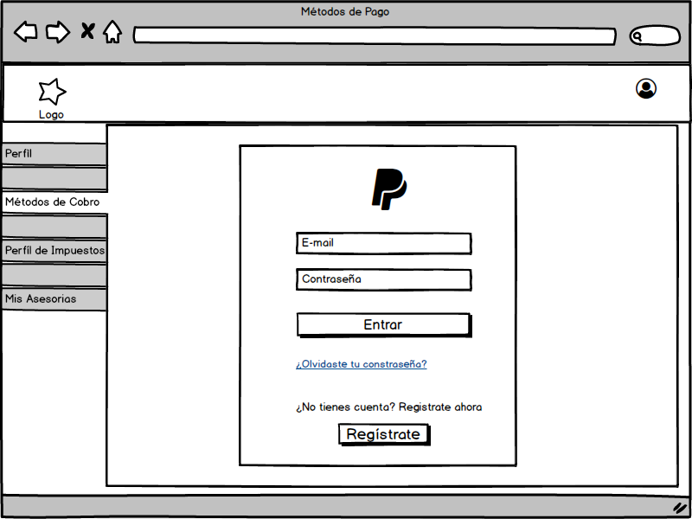

Pruebas

Clave interbancaria

 | Formato
 | String

 | Existencia
 | Campo Obligatorio

 | Orden
 | No Requiere Orden Específico

 | Longitud Visualizada (0-15)
 | Input | Output
 | Longitud <= 14 | Invalido (debido a que no deberían de existir nombres menores o iguales a 1)
 | Longitud >= 15 | Valido

Nombre

 | Formato
 | String

 | Existencia
 | Campo Obligatorio

 | Orden
 | No Requiere Orden Específico

 | Longitud Visualizada (0-10)
 | Input | Output
 | Longitud <= 1 | Invalido (debido a que no deberían de existir nombres menores o iguales a 1)
 | Longitud >= 10 | Valido
 | Longitud >10 | Se mostrarán puntos suspensivos, indicando que el nombre es más largo

Apellido

 | Formato
 | String

 | Existencia
 | Campo Obligatorio

 | Orden
 | No Requiere Orden Específico

 | Longitud Visualizada (0-10)
 | Input | Output
 | Longitud <= 1 | Invalido (debido a que no deberían de existir nombres menores o iguales a 1)
 | Longitud >= 10 | Valido
 | Longitud >10 | Se mostrarán puntos suspensivos, indicando que el nombre es más largo

4-A
Historia de usuario |  |  | Prioridad
Como asesor con la necesidad de facturar, requiero de un sistema que me permita gestionar mi información de facturación |  |  | 2

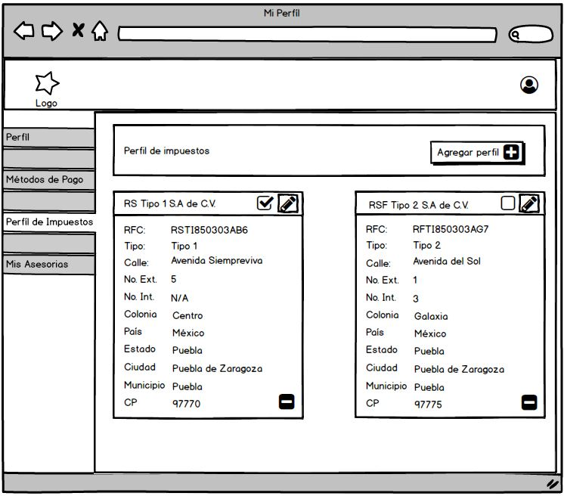
 |  |  | Puntos | 13
Mockup |  |  | Tiempo | 78

Pruebas

RFC

 | Formato
 | String

 | Existencia
 | Campo Obligatorio

 | Orden
 | No Requiere Orden Específico

 | Longitud Visualizada (0-10)
 | Input | Output
 | 10 < Longitud > 13 | Inválido
 | 10 >= Longitud <=13 | Valido
 | ^([A-ZÑ\x26]{3,4}([0-9]{2})(0[1-9]|1[0-2])(0[1-9]|1[0-9]|2[0-9]|3[0-1]))([A-Z\d]{3})?$ | ER Validadora

Tipo

 | Formato
 | String

 | Existencia
 | Campo Obligatorio

 | Orden
 | No Requiere Orden Específico

 | Longitud Visualizada (0-10)
 | Input | Output
 | 0 = Longitud > 10 | Invalido
 | Longitud <= 10 | Valido

Calle

 | Formato
 | String

 | Existencia
 | Campo Obligatorio

 | Orden
 | No Requiere Orden Especifico

 | Longitud Visualizada (0-10)
 | Input | Output
 | Longitud > 255 | Invalido
 | Longitud <= 255 | Valido

Número Exterior

 | Formato
 | int

 | Existencia
 | Campo Obligatorio

 | Orden
 | No Requiere Orden Especifico

 | Longitud Visualizada (1-100)
 | Input | Output
 | Longitud > 5 | Invalido
 | Longitud <= 5 | Valido

Número Interior

 | Formato
 | int

 | Existencia
 | Campo No Obligatorio

 | Orden
 | No Requiere Orden Especifico

 | Longitud Visualizada (1-100)
 | Input | Output
 | Longitud > 5 | Invalido
 | Longitud <= 5 | Valido

Colonia

 | Formato
 | String

 | Existencia
 | Campo Obligatorio

 | Orden
 | No Requiere Orden Especifico

 | Longitud Visualizada (0-10)
 | Input | Output
 | Longitud > 255 | Invalido
 | Longitud <= 255 | Valido

Pais/Estado/Ciudad/Municipio

 | Formato
 | String

 | Existencia
 | Campo Obligatorio

 | Orden
 | No Requiere Orden Especifico

 | Longitud Visualizada (0-10)
 | Input | Output
 | Longitud > 255 | Invalido
 | Longitud <= 255 | Valido

Código Postal

 | Formato
 | int

 | Existencia
 | Campo Obligatorio

 | Orden
 | No Requiere Orden Especifico

 | Longitud Visualizada (0-10)
 | Input | Output
 | Longitud > 10 | Invalido
 | Longitud <= 10 | Valido

5-A
Historia de usuario |  |  |  | Prioridad
Como asesor con la necesidad de comunicar mis trayectoria educativa, requiero de un sistema de que me permita agregar, visualizar, modificar y eliminar mis estudios realizados con el fin de tener una mayor competitividad con los demás asesores |  |  |  | 4

 |  |  |  | 5
Mockup |  |  | Tiempo | 30
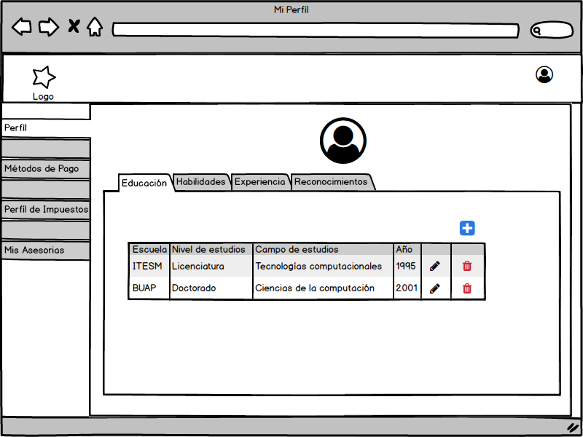 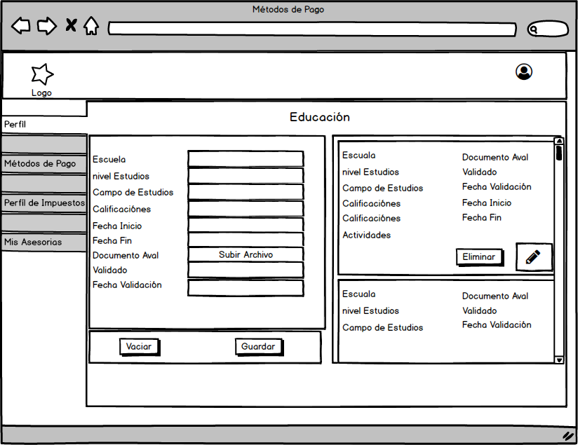

Pruebas

Escuela

 | Formato
 | String

 | Existencia
 | Campo Obligatorio

 | Orden
 | No Requiere Orden Específico

 | Longitud Visualizada (0-10)
 | Input | Output
 | Longitud <= 1 | Invalido (debido a que no deberían de existir nombres menores o iguales a 1)
 | Longitud >= 10 | Valido
 | Longitud >10 | Se mostrarán puntos suspensivos, indicando que el nombre es más largo

Nivel de estudios

 | Formato
 | String

 | Existencia
 | Campo Obligatorio

 | Orden
 | No Requiere Orden Específico

 | Longitud Visualizada (0-10)
 | Input | Output
 | Longitud <= 1 | Invalido (debido a que no deberían de existir nombres menores o iguales a 1)
 | Longitud >= 10 | Valido
 | Longitud >10 | Se mostrarán puntos suspensivos, indicando que el nombre es más largo

Campo de estudio

 | Formato
 | String

 | Existencia
 | Campo Obligatorio

 | Orden
 | No Requiere Orden Específico

 | Longitud Visualizada (0-10)
 | Input | Output
 | Longitud <= 1 | Invalido (debido a que no deberían de existir nombres menores o iguales a 1)
 | Longitud >= 10 | Valido
 | Longitud >10 | Se mostrarán puntos suspensivos, indicando que el nombre es más largo

Calificación

 | Formato
 | Entero

 | Existencia
 | Campo Obligatorio

 | Orden
 | No Requiere Orden Específico

 | Longitud Visualizada (0-2)
 | Input | Output
 | Longitud = 0 | Invalido
 | Longitud <= 2 | Valido

Fecha inicio

 | Formato
 | Date

 | Existencia
 | Campo Obligatorio

 | Orden
 | MM-DD-YYYY

 | Longitud Visualizada (0-10)
 | Input | Output
 | Longitud ≠ 10 | Invalido
 | Longitud = 10 | Valido

Fecha Fin

 | Formato
 | Date

 | Existencia
 | Campo Obligatorio

 | Orden
 | MM-DD-YYYY

 | Longitud Visualizada (0-10)
 | Input | Output
 | Longitud ≠ 10 | Invalido
 | Longitud = 10 | Valido

Fecha de validación

 | Formato
 | Date

 | Existencia
 | Campo Obligatorio

 | Orden
 | MM-DD-YYYY

 | Longitud Visualizada (0-10)
 | Input | Output
 | Longitud ≠ 10 | Invalido
 | Longitud = 10 | Valido

6-A
Historia de usuario |  |  | Prioridad
Como asesor con la necesidad de comunicar mis habilidades, requiero de un sistema de que me permita agregar, visualizar, modificar y eliminar mis habilidades con el fin de distinguírme entre los demás asesores con los que comparto perfil

 |  |  | Puntos | 5
Mockup |  |  | Tiempo | 30
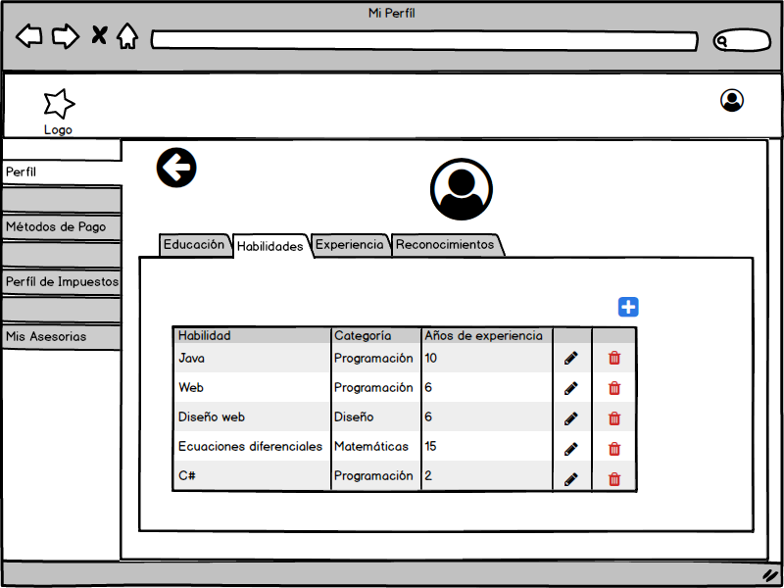 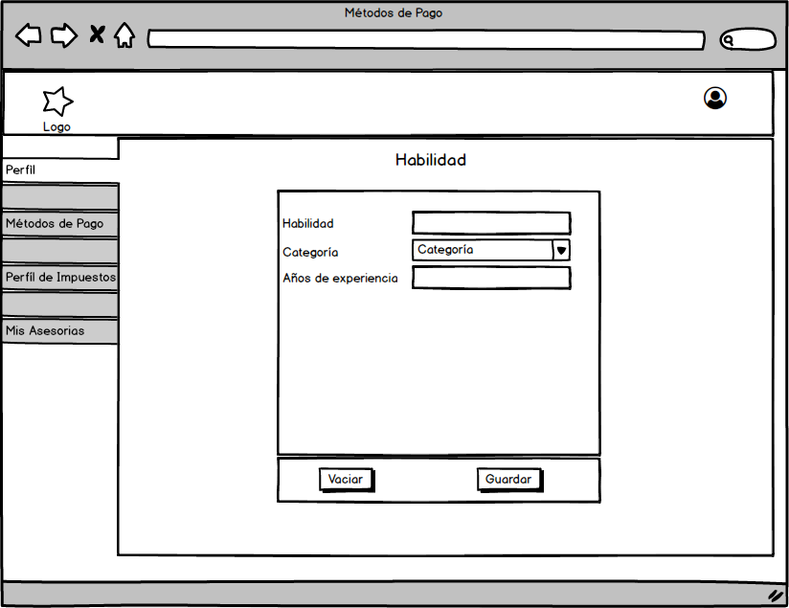

Pruebas

Habilidad

 | Formato
 | String

 | Existencia
 | Campo Obligatorio

 | Orden
 | No Requiere Orden Específico

 | Longitud Visualizada (0-10)
 | Input | Output
 | Longitud <= 1 | Invalido (debido a que no deberían de existir nombres menores o iguales a 1)
 | Longitud >= 10 | Valido
 | Longitud >10 | Se mostrarán puntos suspensivos, indicando que el nombre es más largo

Años de experiencia

 | Formato
 | Entero

 | Existencia
 | Campo Obligatorio

 | Orden
 | No Requiere Orden Específico

 | Longitud Visualizada (0-2)
 | Input | Output
 | Longitud = 0 | Invalido
 | Longitud <= 2 | Valido

7-A
Historia de usuario |  |  | Prioridad
Como asesor con la necesidad de comunicar mi experiencia laboral, requiero de un sistema de que me permita agregar, visualizar, modificar y eliminar los trabajos en los que he formado parte con el fin de tener una mayor competitividad con los demás asesores

 |  |  | Puntos | 5
Mockup |  |  | Tiempo | 30
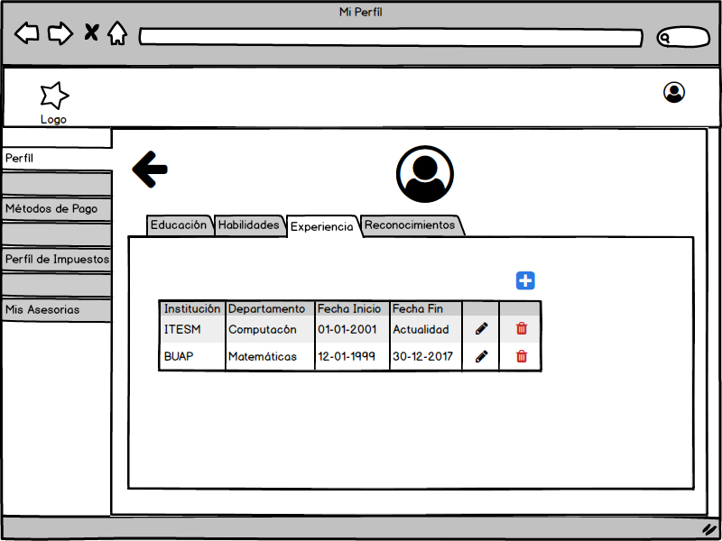 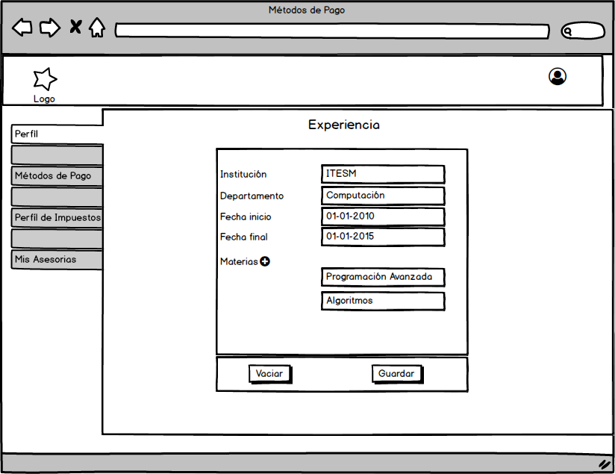

Pruebas

Institución

 | Formato
 | String

 | Existencia
 | Campo Obligatorio

 | Orden
 | No Requiere Orden Específico

 | Longitud Visualizada (0-10)
 | Input | Output
 | Longitud <= 1 | Invalido (debido a que no deberían de existir nombres menores o iguales a 1)
 | Longitud >= 10 | Valido
 | Longitud >10 | Se mostrarán puntos suspensivos, indicando que el nombre es más largo

Departamento

 | Formato
 | String

 | Existencia
 | Campo Obligatorio

 | Orden
 | No Requiere Orden Específico

 | Longitud Visualizada (0-10)
 | Input | Output
 | Longitud <= 1 | Invalido (debido a que no deberían de existir nombres menores o iguales a 1)
 | Longitud >= 10 | Valido
 | Longitud >10 | Se mostrarán puntos suspensivos, indicando que el nombre es más largo

Fecha Inicio

 | Formato
 | Date

 | Existencia
 | Campo Obligatorio

 | Orden
 | MM-DD-YYYY

 | Longitud Visualizada (0-10)
 | Input | Output
 | Longitud ≠ 10 | Invalido
 | Longitud = 10 | Valido

Fecha Final

 | Formato
 | Date

 | Existencia
 | Campo Obligatorio

 | Orden
 | MM-DD-YYYY

 | Longitud Visualizada (0-10)
 | Input | Output
 | Longitud ≠ 10 | Invalido
 | Longitud = 10 | Valido

Materia

 | Formato
 | String

 | Existencia
 | Campo Obligatorio

 | Orden
 | No Requiere Orden Específico

 | Longitud Visualizada (0-10)
 | Input | Output
 | Longitud <= 1 | Invalido (debido a que no deberían de existir nombres menores o iguales a 1)
 | Longitud >= 10 | Valido
 | Longitud >10 | Se mostrarán puntos suspensivos, indicando que el nombre es más largo

8-A
Historia de usuario |  |  | Prioridad
Como asesor con la necesidad de exponer mis reconocimientos, requiero de un sistema de que me permita agregar, visualizar, modificar y eliminar mis reconocimientos con el fin de tener una mayor competitividad con los demás asesores

 |  |  | Puntos | 5
Mockup |  |  | Tiempo | 30
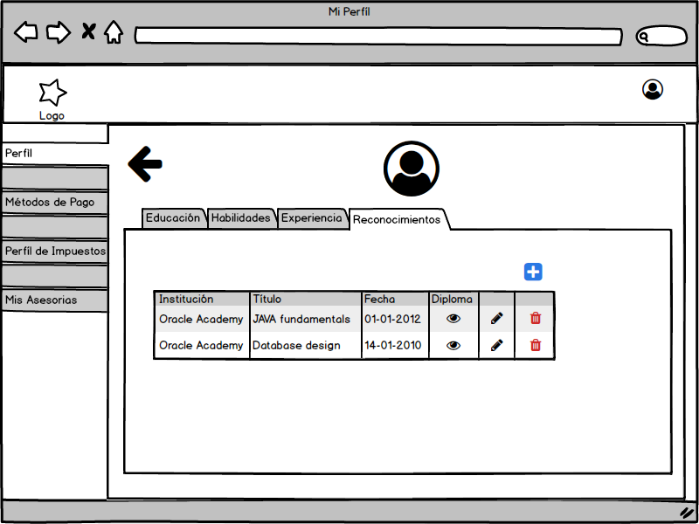 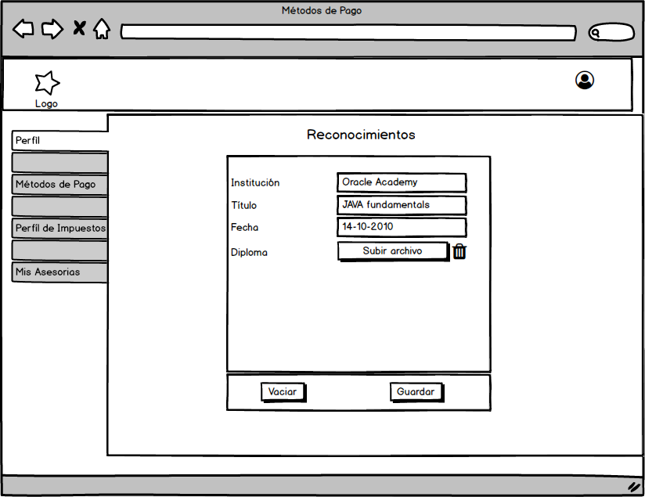

Pruebas

Institución

 | Formato
 | String

 | Existencia
 | Campo Obligatorio

 | Orden
 | No Requiere Orden Específico

 | Longitud Visualizada (0-10)
 | Input | Output
 | Longitud <= 1 | Invalido (debido a que no deberían de existir nombres menores o iguales a 1)
 | Longitud >= 10 | Valido
 | Longitud >10 | Se mostrarán puntos suspensivos, indicando que el nombre es más largo

Título

 | Formato
 | String

 | Existencia
 | Campo Obligatorio

 | Orden
 | No Requiere Orden Específico

 | Longitud Visualizada (0-10)
 | Input | Output
 | Longitud <= 1 | Invalido (debido a que no deberían de existir nombres menores o iguales a 1)
 | Longitud >= 10 | Valido
 | Longitud >10 | Se mostrarán puntos suspensivos, indicando que el nombre es más largo

Fecha

 | Formato
 | Date

 | Existencia
 | Campo Obligatorio

 | Orden
 | MM-DD-YYYY

 | Longitud Visualizada (0-10)
 | Input | Output
 | Longitud ≠ 10 | Invalido
 | Longitud = 10 | Valido

1-E
Historia de usuario |  | Prioridad
Como usuario alumno de la plataforma con necesidad de contratar a un asesor, requiero de un buscador que me permita bucar asesores por materia y así poder comparar todas las posibles alternativas que me ofrece la plataforma.

 |  | Puntos | 8
Mockup |  | Tiempo | 48
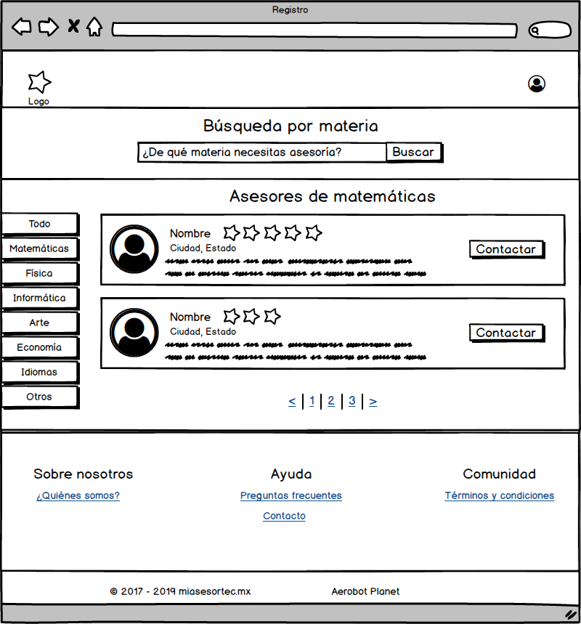

 |  | Barra dinámica

Pruebas

Materia
Longitud (1-254 caracteres)
Input | Output
Longitud = 1 | OK
Longitud = 254 | OK
Longitud = 255 | No válido

Existencia (campo obligatorio)
Input | Output
Vacío | Favor de rellenar todos los campos

3-E
Historia de usuario |  |  | Prioridad
Como usuario alumno con la necesidad de conocer al asesor, requiero de un sistema que me permita visualizar el detalle del asesor elegido para proporcionar la asesoría.

Mockup |  |  | Puntos | 8
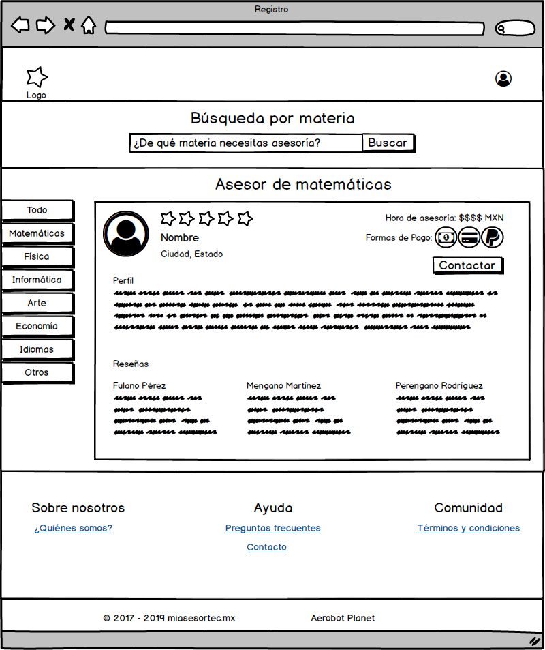 |  |  | Tiempo | 48

Pruebas

Nombre

 | Formato
 | String

 | Existencia
 | Valor obligatorio

 | Orden
 | No Requiere Orden Específico

 | Longitud visualizada
 | Input | Output
 | Longitud <= 1 | Invalido (debido a que no deberían de existir nombres menores o iguales a 1)
 | 1 < Longitud <= 20 | Valido
 | Longitud >20 | Se mostrarán puntos suspensivos, indicando que el nombre es más largo

Ciudad, Estado

 | Formato
 | String

 | Existencia
 | Valor obligatorio

 | Orden
 | No Requiere Orden Específico

 | Longitud visualizada
 | Input | Output
 | Longitud <= 1 | Invalido (debido a que no deberían de existir Ciudad, Estado menores o iguales a 1)
 | 1 < Longitud <= 20 | Valido

Perfil

 | Formato
 | String

 | Existencia
 | Valor obligatorio

 | Orden
 | No Requiere Orden Específico

 | Longitud visualizada
 | Input | Output
 | Longitud <= 1 | Invalido (Se debe proporcionar un valor de perfil de experiencia.)
 | 50 < Longitud < 200 | Valido (Valor entre 50 y 200)
 | Longitud > 200 | Se mostrarán puntos suspensivos, indicando que el valor es más largo. Se dará la opción "Mostrar más"

Reseñas

 | Formato
 | String

 | Existencia
 | Valor obligatorio

 | Orden
 | No Requiere Orden Específico

 | Longitud visualizada
 | Input | Output
 | # Reseñas | 1 a 3 reseñas
 | 10 < Nombre Reseña < 20 | Válido
 | 20 < Longitud reseña < 100 | Válido. Si excede, se dará la opción "Mostrar más"

Puntuación

 | Formato
 | String

 | Existencia
 | Valor obligatorio

 | Orden
 | No Requiere Orden Específico

 | Longitud visualizada
 | Input | Output
 | 0 < Puntaje < 5 | Válido

Formas de pago

 | Formato
 | String

 | Existencia
 | Valor obligatorio

 | Orden
 | No Requiere Orden Específico

 | Longitud visualizada
 | Input | Output
 | Forma de pago - Efectivo | Estatus Activo/Inactivo
 | Forma de Pago - Tarjeta | Estatus Activo/Inactivo
 | Forma de Pago - PayPal | Estatus Activo/Inactivo
 | Forma de Pago - Otro | Especificar - Estatus Activo/Inactivo

Costo por hora

 | Formato
 | Decimal

 | Existencia
 | Valor obligatorio

 | Orden
 | No Requiere Orden Específico

 | Longitud visualizada
 | Input | Output
 | 1 < longitud < 4 | válido
 | Valor < 0 | Inválido
 | Valor decimal | Válido hasta 2 posiciones

4-E
Historia de usuario |  |  | Prioridad
Como usuario alumno con la necesidad de modificar mi información, requiero de un sistema que me permita visualizar y modificar mis datos personales.

Mockup |  |  | Puntos | 13
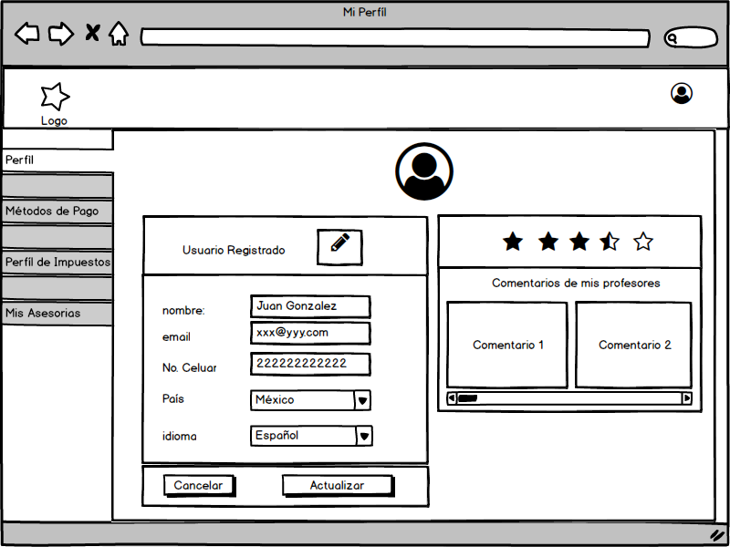 |  |  | Tiempo | 78

Pruebas

Nombre

 | Formato
 | String

 | Existencia
 | Campo Obligatorio

 | Orden
 | No Requiere Orden Específico

 | Longitud Visualizada (0-10)
 | Input | Output
 | 10 < Longitud > 50 | Inválido
 | 10 >= Longitud <=13 | Valido

Email

 | Formato
 | String

 | Existencia
 | Campo Obligatorio

 | Orden
 | No Requiere Orden Específico

 | Longitud Visualizada (0-10)
 | Input | Output
 | Longitud = 0 | Invalido
 | Formato de correo (*@*.*) | Valido
 | Longitud > 50 | Inválido

Calle

 | Formato
 | String

 | Existencia
 | Campo Obligatorio

 | Orden
 | No Requiere Orden Especifico

 | Longitud Visualizada (0-10)
 | Input | Output
 | Longitud > 255 | Invalido
 | Longitud <= 255 | Valido

Pais/Estado/Ciudad/Municipio

 | Formato
 | String

 | Existencia
 | Campo Obligatorio

 | Orden
 | No Requiere Orden Especifico

 | Longitud Visualizada (0-10)
 | Input | Output
 | Longitud > 255 | Invalido
 | Longitud <= 255 | Valido

Celular

 | Formato
 | int

 | Existencia
 | Campo Obligatorio

 | Orden
 | No Requiere Orden Especifico

 | Longitud Visualizada (0-10)
 | Input | Output
 | 0 < Longitud <= 10 | Válido

Idioma

 | Formato
 | <Enum> Idioma

 | Existencia
 | Campo Obligatorio

 | Orden
 | No Requiere Orden Especifico

 | Longitud Visualizada (0-10)
 | Input | Output
 | <Enum> Idioma | Válido

5-E
Historia de usuario |  |  | Prioridad
Como usuario alumno con la necesidad de reservar una asesoría, requiero una función que me permita reservar día, hora y lugar de la asesoría con el asesor elegido.

Mockup |  |  | Puntos | 8
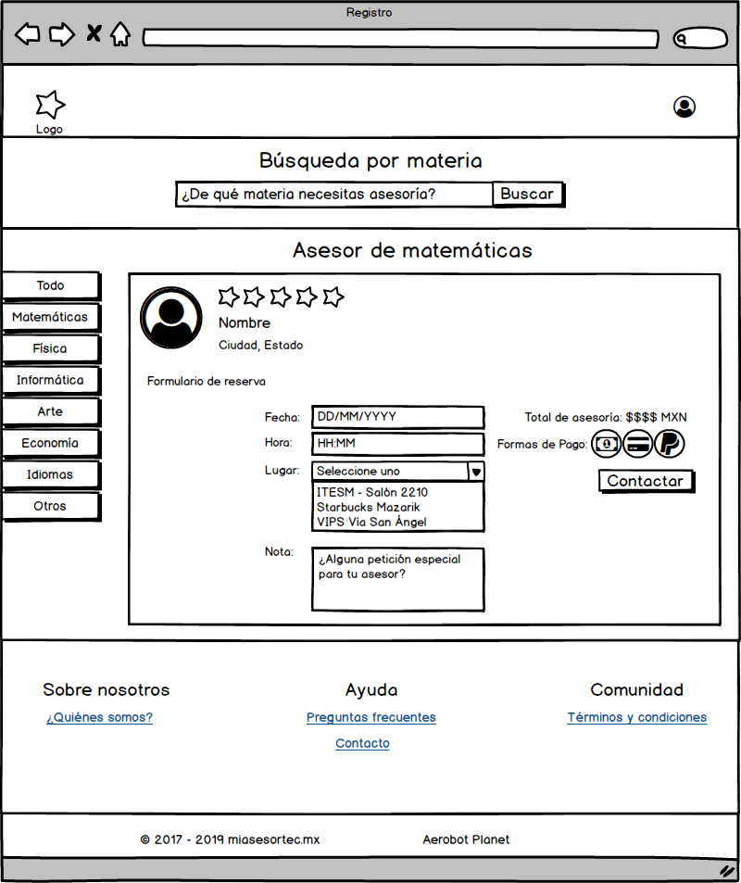 |  |  | Tiempo | 48

Pruebas

Fecha

 | Formato
 | Date

 | Existencia
 | Campo Obligatorio

 | Orden
 | No Requiere Orden Específico

 | Longitud Visualizada
 | Input | Output
 | DD/MM/AAAA | Válido
 | Longitud = 8 | Valido

Hora

 | Formato
 | Integer

 | Existencia
 | Campo Obligatorio

 | Orden
 | No Requiere Orden Específico

 | Longitud Visualizada
 | Input | Output
 | Longitud = 4 | Válido
 | HH:MM | Valido

Lugar

 | Formato
 | <Enum> Lugar

 | Existencia
 | Campo Obligatorio

 | Orden
 | No Requiere Orden Especifico

 | Longitud Visualizada
 | Input | Output
 | <Enum> Lugar | Válido

Nota

 | Formato
 | String

 | Existencia
 | Campo Obligatorio

 | Orden
 | No Requiere Orden Especifico

 | Longitud Visualizada
 | Input | Output
 | 0 < Longitud < 500 | Válido

Forma de pago

 | Formato
 | <Enum> FormaPago

 | Existencia
 | Campo Obligatorio

 | Orden
 | No Requiere Orden Especifico

 | Longitud Visualizada
 | Input | Output
 | FormaPago = 1 | Válido

